Allegato 2
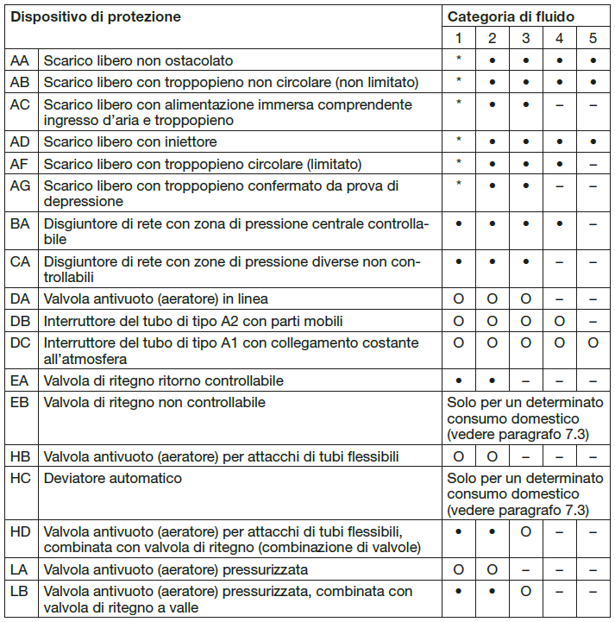
ALLEGATO 2: dispositivi di protezione contro i ritorni d'acqua
(Vedi Complemento 1 Direttiva W3 SSIGA)

Utilizzo | Dichiarare la presenza | Sigla disposizivo di protezione

Acqua calda sanitaria: |  | EA
Impianto: irrigazione, piscina, chimico, autolavaggio, disinfezione, raffreddamento, dentista: |  | BA
Impianto galvanico: |  | AB
Impianti per l'utilizzo di acqua piovana: |  | AA/AB/AC/…
Altro:

Matrice di protezione per i dispositivi e le relative categorie di fluido secondo il Complemento 1 della Direttiva W3 della SSIGA

